SRI European Equity
SRI EUROPEAN EQUITY

CHARAKTERISTIKA FONDU
STRUKTURA FONDU

6,90% energetika | 6.90%
6,34% materiály | 6.34%
17,23% finanční služby | 17.23%
6,17% hotovost | 6.17%
10,87% spotřeba - cyklická | 10.87%
12,74% průmysl | 12.74%
13,96% zdravotnictví | 13.96%
12,70% spotřeba - necyklická | 12.70%
13,08% ostatní | 13.08%
Název fondu: | SRI European Equity

AKCIOVÝ FOND
Investiční manažer: | Generali Investments Europe
Hodnota fondu: | 259,69 mEUR
Počátek obchodování: | 2007-03-29 |  | vykouzlit někomu úsměv na tváři
Investiční cíl: Cílem fondu je překonat svůj benchmark (kterým je MSCI Europe - Net Total Return Index) a poskytovat dlouhodobé zhodnocení kapitálu. Fond investuje téměř 90 % svých aktiv do akcií společností, které jsou kompatibilní s kritérii ESG. Portfolio manager vybírá ze společností, které mají nejlepší enviromentální, sociální a firemní řízení. Fond může používat finanční nástroje a deriváty pro investiční účely.

POPLATKY GENERALI POJIŠŤOVNA A.S.*
TOP 10
GENERALI INVESTMENTS LUXEMBOURG SA
Rozdíl mezi nákupním a prodejním kurzem podílových jednotek: | Běžné/jednorázové pojistné: 5 %/0 % Mimořádné pojistné 2% resp. 3 %** | Společnost |  |  | % v portfoliu | Sektor
Částečný odkup: | 0,25 % z odkoupené částky, minimálně však 50 Kč a maximálně 500 Kč | Roche Holding AG |  |  | 3.15 | zdravotnictví
Poplatky za přemístění: | V každém poj. roce 2 zdarma, jinak 0,25 % akt. hodnoty přemístěných jednotek, min. 50 Kč a max. 500 Kč. | LVMH Moet Hennessy Louis Vuitton SE |  |  | 2.12 | spotřeba - necyklická
Poplatky za správu fondu***: | 2 % p.a. | Koninklijke Philips N.V. |  |  | 2.00 | zdravotnictví
* výtah ze sazebníku poplatků k IŽP týkající se fondů, v případě rozdílů platí sazebník poplatků |  | GrandVision NV |  |  | 1.96 | spotřeba - necyklická
 |  | Dassault Systemes SA |  |  | 1.94 | informační technologie
** závisí na produktu *** náklady za správu fondu jsou započtené v NAV (t.j. v kurzu) |  | L´Oreal SA |  |  | 1.90 | spotřeba - cyklická
KOMENTÁŘ K TRHU
KOMENTÁR TRHU
KOMENTÁŘ TRHU
KOMENTÁŘ TRHU
VÝKONNOST FONDU
 |  | Beiersdorf AG |  |  | 1.86 | spotřeba - cyklická
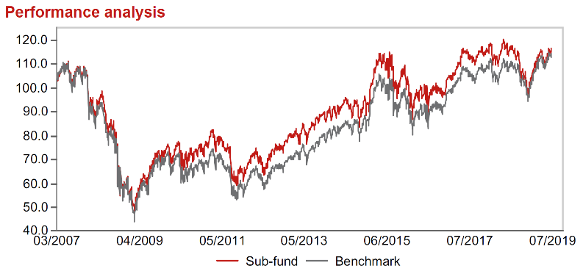 |  | Prudential plc |  |  | 1.84 | finanční služby
Výkonnost od založení
 |  | Korian SA |  |  | 1.78 | zdravotnictví
 |  | AstraZeneca PLC |  |  | 1.69 | zdravotnictví

STATISTIKY
 |  | STD | IR | TE | Rating Morningstar(4) |  | Quartile Morn.
 |  | 12.84% | -1.55% | 2.51% | x |  | x
 |  | (1) Standard Deviation (Směrodatná odchylka): míra rizika, volatilita výkonnosti fondu. (2) Information Ratio (Informační poměr): poměr průměrně dosaženého výnosu oproti odchylce od indexu. (3) Tracking Error: směrodatná odchylka rozdílu výkonnosti fondu

VÝKONNOST (EUR)

 |  | 3 měsíce (%) | YTD (%) |  | 1 rok (%) | od počátku (%)
SRI European Equity (ISIN: LU0145455811) |  | 0.69 | 14.46 |  | -3.07 | 16.21
Benchmark * |  | -0.43 | 16.59 |  | 1.61 | 12.97
Excess Return |  | 1.12 | -2.13 |  | -4.68 | 3.24
Červenec 2019
* MSCI Europe - Net Total Return Index
Hodnota investice do podílových fondů může růst, klesat nebo stagnovat podle situace na finančních trzích. Minulé výnosy nejsou zárukou výnosů v budoucnu.

